Elephant Money
日期 | 入金 | Elephant 单价
28.03.2022 | 40$ USD -> ELEPHANT | $0.0000002923000 | 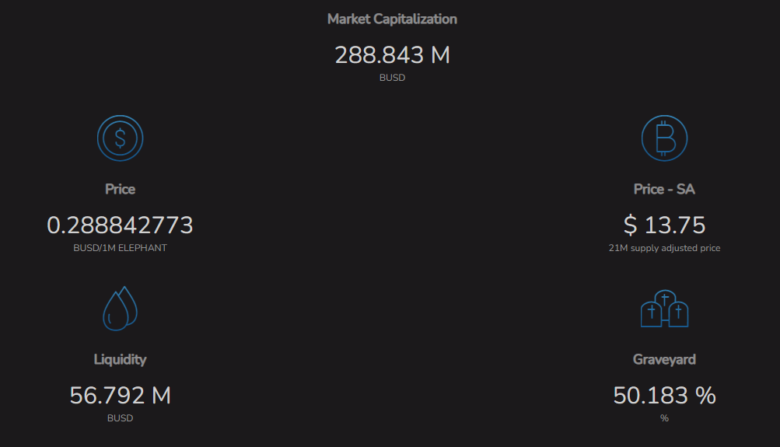
28.03.2022 | 40 Trunk Stampede 19.4 Trunk Stacking

